概要
概要
 | ■はじめに
 |  | 本文書は、信号機ポイント属性ダイアログ[SIGNAL_POINT.dll]（以下、本ツール）の機能仕様について記したものである。

 | ■インプット情報
 |  | 本文書を作成するにあたって以下の資料等をインプット情報として用いた。

 |  |  | 資料名 | パス
 |  |  | -

 | ■アプリケーション構成
 |  | 本ツールの構成を以下に示す。

ArcMap

AttributeDlg.dll

ADAM DB

SIGNAL_POINT.DLL

 |  | 関連フィーチャクラス/テーブル
 |  | 名称 |  |  | フィーチャクラス/テーブル名 | 処理の用途
 |  | 信号機ポイント |  |  | SIGNAL_POINT | 作成対象のフィーチャクラス
 |  | 車線ノード－信号機ポイント関連 |  |  | REL_LANE_NODE_SIGNAL_POINT | 作成した信号機ポイントと車線ノードとの紐付けを作成する
 |  | 上下線ノード－信号機ポイント関連 |  |  | REL_UPDOWN_NODE_SIGNAL_POINT | 作成した信号機ポイントと上下線ノードとの紐付けを作成する
 |  | 車線ノード |  |  | LANE_NODE | 作成した信号機ポイントと紐付ける対象のノードを選定する
 |  | 上下線ノード |  |  | UPDOWN_NODE | 作成した信号機ポイントと紐付ける対象のノードを選定する

 | ■開発環境
 |  | 本ツールの開発環境を以下に示す。

 |  |  | クライアント環境
 |  |  | OS | Windows 7 SP1
 |  |  | 開発ツール | Visual Studio 2012 (Professional Edition)
 |  |  | プログラム言語 | C++
 |  |  | その他 | なし

 |  |  | クライアント環境（.NET）
 |  |  | OS | Windows 7 SP1
 |  |  | 開発ツール | Visual Studio Team System 2008 (Development Edition)
 |  |  | フレームワーク | .NET Framework 3.5
 |  |  | プログラム言語 | C# 3.0
 |  |  | ソース管理 | Visual SourceSafe 2005
 |  |  | データベース | SQL Server Compact 3.5
 |  |  | WEBサーバ | Apache 2.2
 |  |  | サーブレットコンテナ | Tomcat 5.0.28
 |  |  | その他 | なし

 | ■動作環境
 |  | 本ツールの動作環境を以下に示す。

 |  |  | OS | Windows 7 SP1
 |  |  | 必須コンポーネント | ArcGIS 10.1 for Desktop

 | ■ビルド仕様
 |  |  | 関連ライブラリ | WinLib
 |  |  |  | crd_cnv
 |  |  |  | sindy_schema
 |  |  |  | ArcHelperEx
 |  |  |  | SiNDYLib
 |  |  |  | ArcMapUIBase

 | ■バイナリ管理
 |  | 本ツールの格納パスを以下に示す。

 |  |  | 格納パス | \\win\dfs\新規事業開発部\03_サンプルデータ\30_開発\02_編集ツール\01_SiNDY-e\10_リリース\v2\最新版DLL

 | ■使用部門/工程
 |  | 本ツールの使用部門、使用工程を以下に示す。

 |  |  | 使用部門 | コンテンツ本部 道路ＤＢ制作部 第一制作Ｇ
 |  |  | 使用工程 | ADAMデータ整備

 | ■ツールタイプ

 |  |  | 分類 | SiNDY-e 系ツール
 |  |  | 処理タイプ | フィーチャの属性編集、テーブル更新
 |  |  | Arc使用 | あり

機能仕様
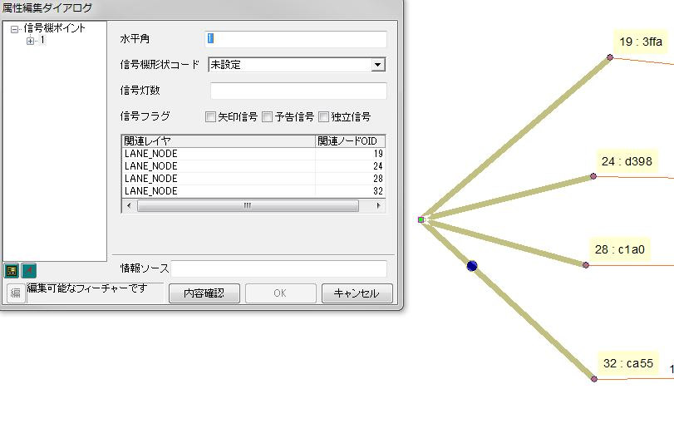
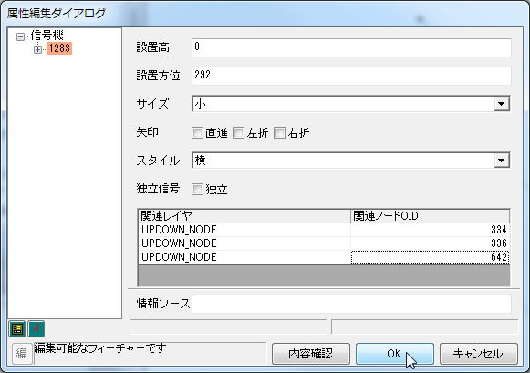
機能仕様
 | ■概要
 |  | 本シートは 信号機ポイント属性ダイアログ[SIGNAL_POINT.dll]（以下、本ツール）に実装される機能の詳細について記したものである。

 | ■属性編集機能
 |  | □概要
 |  |  | 本機能は信号機ポイント (SIGNAL_POINT) の属性編集を行う機能である。

 |  | □処理詳細
 |  |  | １． | 編集を行いたい、信号機ポイントを矩形選択する。

 |  |  | 2. | 属性ダイアログが立ち上がる。
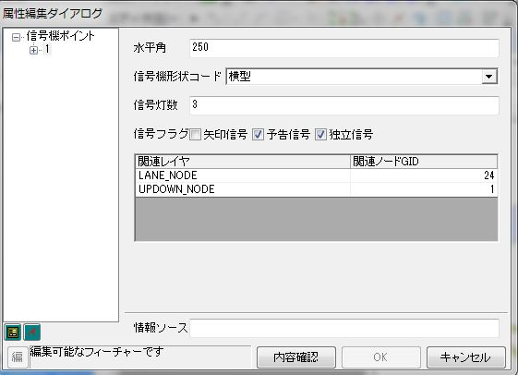

 |  |  | 3. | 属性値を変更する
 |  |  |  | ●信号機ポイント属性値の変更
 |  |  |  |  | 「水平角」「信号灯数」は手入力により値を入力する。
 |  |  |  |  | 「信号機形状コード」「推測コード」はコンボボックスから値を選択する。
 |  |  |  |  | 「信号機フラグ」はチェックボックスによりフラグを指定する。
 |  |  |  |  | 変更された属性はオレンジ色で表示される。
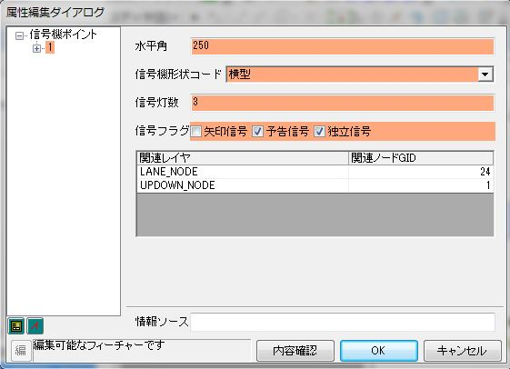

 |  |  |  | ●車線ノード/上下線ノードの紐付けの編集
 |  |  |  |  | 信号機ポイントは車線ノード/上下線ノードとの紐付けを持っており、
 |  |  |  |  | 信号機ポイントとは、別テーブル紐付けが定義されている。
 |  |  |  |  | 属性ダイアログ下部のグリッドでノード紐付けの編集が可能である。

 |  |  |  |  | ノード紐付けの追加
 |  |  |  |  |  | 以下の手順でノード紐付けの追加ができる。
 |  |  |  |  |  |  | 1. グリッド上で右クリックし、[追加]を選択すると空行が追加される。
 |  |  |  |  |  |  | 2. 関連レイヤ、関連ノードOID を入力する。
 |  |  |  |  |  |  |  | ※紐付けるノードのOIDは事前に調べて覚えておく必要がある。
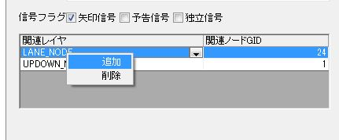

 |  |  |  |  | ノード紐付けの削除
 |  |  |  |  |  | 以下の手順でノード紐付けの削除ができる。
 |  |  |  |  |  |  | 1. グリッド上で右クリックし、[削除]を選択する

 | ■ノード紐付けのハイライト機能

 |  | 属性ダイアログを開くと、信号機ポイントと紐づくノードとを結ぶラインがハイライトされる。

付表
検証項目書に載せきれない検証ケース、検証データ、参考情報等は
本シートに記載します。
シートはコピーして増やしても構いません。
※不要な場合は本シートを削除してください
※本シートを使用する場合はこのテキストボックスを削除してください

